OBJ
ゼビウス OBJ
 | 新ファイル名 | 旧ファイル名 | 内容 | File Size |  | Pixel Size |  | Offset |  | Padding |  | Sell |  | アニメーション | 画像
 |  |  |  | X | Y | X | Y | X | Y | X | Y | X | Y
0
1 2 3 4 5
 | Xevious_OBJ_solvalou.png | solvalou.png | ソルバルウ | 74 | 38 | 16 | 16 | 2 | 2 | 2 | 2 | 4 | 2 | 0：通常時 1：照準-通常 2：照準-ブラスター発射後。ブラスター発射不可 3：照準-ターゲットエンゲージ 4：照準-ブラスター発射直後 5：照準-ターゲットロックオン
0 1 2 3 4 5 6
0 1 2 3 4 5 6
7 8 9 10 11 12 13 14
15 16 17 18 19 20 21 22
23 24 25 26 27 28 29 30
31 32 33 34 35 36 37 38
39 40 41 42 43 44 45 46
47 48 49 50 51 52
53 54 55 56 57 58 59
60 61 62 63 64 65 66 67
68 69 70 71 72 73
 | Xevious_OBJ_solvalouBroken.png | solvalouBroken.png | ソルバルウ爆発 | 274 | 36 | 32 | 32 | 2 | 2 | 2 | 2 | 8 | 1 | 0～6：爆発 ※H/Vフリップを使用しての細かい変化あり
 | Xevious_OBJ_enemy_col0.png | enemyCol0.png | 敵機カラー0 | 146 | 182 | 16 | 16 | 2 | 2 | 2 | 2 | 8 | 10 | 0～6：テラジ 7～14：トーロイド 15～21：タルケン 22：バーラ 23～29：カピ 30：デロータ 31～34：ゾシー 35～38：ログラム 39～42：シオナイト右側（右回り） 43～46：シオナイト左側（左回り） 47～52：シオナイト右側合体動作 53～58：シオナイト左側合体動作 59：ボザログラム 60～63：ドモグラム 64～67：グロブダー 68～73：ジアラ | 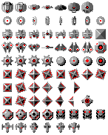
0 1 2 3 4 5 6
7 8 9 10 11 12 13 14
15 16 17 18 19 20 21 22
23 24 25 26 27 28 29 30
31 32 33 34 35 36 37 38
39 40 41 42 43 44 45 46
47 48 49 50 51 52
53 54 55 56 57 58 59
60 61 62 63 64 65 66 67
68 69 70 71 72 73
 | Xevious_OBJ_enemy_col1.png | enemyCol1.png | 敵機カラー1 | 146 | 182 | 16 | 16 | 2 | 2 | 2 | 2 | 8 | 10 | 0～6：テラジ 7～14：トーロイド 15～21：タルケン 22：バーラ 23～29：カピ 30：デロータ 31～34：ゾシー 35～38：ログラム 39～42：シオナイト右側（右回り） 43～46：シオナイト左側（左回り） 47～52：シオナイト右側合体動作 53～58：シオナイト左側合体動作 59：ボザログラム 60～63：ドモグラム 64～67：グロブダー 68～73：ジアラ | 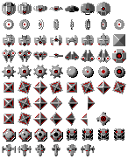
0 1 2 3 4 5 6
7 8 9 10 11 12 13 14
15 16 17 18 19 20 21 22
23 24 25 26 27 28 29 30
31 32 33 34 35 36 37 38
39 40 41 42 43 44 45 46
47 48 49 50 51 52
53 54 55 56 57 58 59
60 61 62 63 64 65 66 67
68 69 70 71 72 73
 | Xevious_OBJ_enemy_col2.png | enemyCol2.png | 敵機カラー2 | 146 | 182 | 16 | 16 | 2 | 2 | 2 | 2 | 8 | 10 | 0～6：テラジ 7～14：トーロイド 15～21：タルケン 22：バーラ 23～29：カピ 30：デロータ 31～34：ゾシー 35～38：ログラム 39～42：シオナイト右側（右回り） 43～46：シオナイト左側（左回り） 47～52：シオナイト右側合体動作 53～58：シオナイト左側合体動作 59：ボザログラム 60～63：ドモグラム 64～67：グロブダー 68～73：ジアラ | 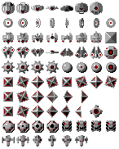
0 1 2 3 4 5 6
7 8 9 10 11 12 13 14
15 16 17 18 19 20 21 22
23 24 25 26 27 28 29 30
31 32 33 34 35 36 37 38
39 40 41 42 43 44 45 46
47 48 49 50 51 52
53 54 55 56 57 58 59
60 61 62 63 64 65 66 67
68 69 70 71 72 73
 | Xevious_OBJ_enemy_col3.png | enemyCol3.png | 敵機カラー3 | 146 | 182 | 16 | 16 | 2 | 2 | 2 | 2 | 8 | 10 | 0～6：テラジ 7～14：トーロイド 15～21：タルケン 22：バーラ 23～29：カピ 30：デロータ 31～34：ゾシー 35～38：ログラム 39～42：シオナイト右側（右回り） 43～46：シオナイト左側（左回り） 47～52：シオナイト右側合体動作 53～58：シオナイト左側合体動作 59：ボザログラム 60～63：ドモグラム 64～67：グロブダー 68～73：ジアラ | 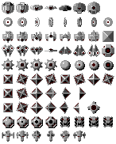
0 1 2 3 4 5 6
7 8 9 10 11 12 13 14
15 16 17 18 19 20 21 22
23 24 25 26 27 28 29 30
31 32 33 34 35 36 37 38
39 40 41 42 43 44 45 46
47 48 49 50 51 52
53 54 55 56 57 58 59
60 61 62 63 64 65 66 67
68 69 70 71 72 73
 | Xevious_OBJ_enemy_col4.png | enemyCol4.png | 敵機カラー4 | 146 | 182 | 16 | 16 | 2 | 2 | 2 | 2 | 8 | 10 | 0～6：テラジ 7～14：トーロイド 15～21：タルケン 22：バーラ 23～29：カピ 30：デロータ 31～34：ゾシー 35～38：ログラム 39～42：シオナイト右側（右回り） 43～46：シオナイト左側（左回り） 47～52：シオナイト右側合体動作 53～58：シオナイト左側合体動作 59：ボザログラム 60～63：ドモグラム 64～67：グロブダー 68～73：ジアラ | 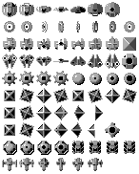
0 1
2 3 4 5 6 7 8
9 10 11 12 13 14 15
16
 | Xevious_OBJ_enemyBig_col0.png | enemyBigCol0.png | 大型敵カラー0 | 240 | 138 | 32 | 32 | 2 | 2 | 2 | 2 | 7 | 4 | 0：ガルデロータ 1：ガルバーラ 2～8：ソル 9～16：バキュラ | 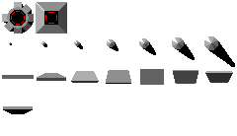
0 1
2 3 4 5 6 7 8
9 10 11 12 13 14 15
16
 | Xevious_OBJ_enemyBig_col1.png | enemyBigCol1.png | 大型敵カラー1 | 240 | 138 | 32 | 32 | 2 | 2 | 2 | 2 | 7 | 4 | 0：ガルデロータ 1：ガルバーラ 2～8：ソル 9～16：バキュラ | 
0 1
2 3 4 5 6 7 8
9 10 11 12 13 14 15
16
 | Xevious_OBJ_enemyBig_col2.png | enemyBigCol2.png | 大型敵カラー2 | 240 | 138 | 32 | 32 | 2 | 2 | 2 | 2 | 7 | 4 | 0：ガルデロータ 1：ガルバーラ 2～8：ソル 9～16：バキュラ | 
0 1
2 3 4 5 6 7 8
9 10 11 12 13 14 15
16
 | Xevious_OBJ_enemyBig_col3.png | enemyBigCol3.png | 大型敵カラー3 | 240 | 138 | 32 | 32 | 2 | 2 | 2 | 2 | 7 | 4 | 0：ガルデロータ 1：ガルバーラ 2～8：ソル 9～16：バキュラ | 
0 1
2 3 4 5 6 7 8
9 10 11 12 13 14 15
16
 | Xevious_OBJ_enemyBig_col4.png | enemyBigCol4.png | 大型敵カラー4 | 240 | 138 | 32 | 32 | 2 | 2 | 2 | 2 | 7 | 4 | 0：ガルデロータ 1：ガルバーラ 2～8：ソル 9～16：バキュラ | 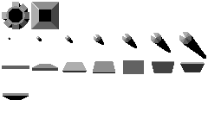
0 1 2
3 4
 | Xevious_OBJ_andorGenesisBody.png | andorGenesisBody.png | アンドアジェネシス本体 | 296 | 198 | 96 | 96 | 2 | 2 | 2 | 2 | 3 | 2 | 0～4：本体 | 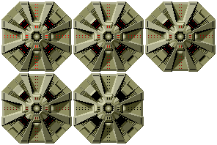
0 1 2 3 4
5 6 7 8 9
10 11 12 13 14
15 16 17 18 19
20 21 22 23 24
 | Xevious_OBJ_andorGenesisParts.png | andorGenesisParts.png | アンドアジェネシス付属 | 92 | 92 | 16 | 16 | 2 | 2 | 2 | 2 | 5 | 5 | 0～4：砲台左上 5～9：砲台右上 10～14：砲台右下 15～19：砲台左下 20～24：コア | 
0 1 2 3 4
5 6 7 8 9 10 11
 | Xevious_OBJ_enemyBroken.png | enemyBroken.png | 敵爆発 | 240 | 70 | 32 | 32 | 2 | 2 | 2 | 2 | 7 | 2 | 0～4：敵空中機爆発 5～11：敵地上機爆発 ※いずれもH/Vフリップを使用しての細かい変化があります
0 1 2
3 4 5 6 7 8 9 10
11 12 13 14 15 16 17 18
 | Xevious_OBJ_effect.png | effect.png | エフェクト | 146 | 56 | 16 | 16 | 2 | 2 | 2 | 2 | 8 | 3 | 0～1：地上物破壊跡 2：スペシャルフラッグ 3～18：タイトル星 | 
0 1 2 3 4 5 6 7 8 9 10 11
12 13 14 15 16 17 18 19 20 21 22 23
24 25 26 27 28 29 30 31 32 33 34 35
 | Xevious_OBJ_bullet1.png | bullet1.png | 弾1 | 254 | 110 | 16 | 16 | 2 | 2 | 2 | 2 | 14 | 6 | 0～11：ザッパー 12～23：ブラスター | 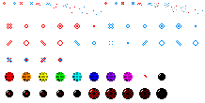
36 37 38 39
40 41 42 43 44 45 46 47 48 49
50 51 52 53 54 55 56 57 58 59
 |  |  |  |  |  |  |  |  |  |  |  |  |  | 24～39：スパリオ（通常弾）＆ギドスパリオ 40～47：ブラグザ 48：ブラグスパリオ 49：ザカート 50～54：ブラグザカート 55～59：ガルザカート
0 1 2 3 4
5 6 7 8 9
10 11 12 13 14
15 16 17 18 19
20 21 22 23 24
25 26 27 28 29
 | Xevious_OBJ_bullet2.png | bullet2.png | 弾２ | 172 | 206 | 32 | 32 | 2 | 2 | 2 | 2 | 5 | 6 | 0～4：ザカート出現 5～9：ザカート消滅カラー０ 10～14：ザカート消滅カラー１ 15～19：ザカート消滅カラー２ 20～24：ザカート消滅カラー３ 25～29：ザカート消滅カラー４ | 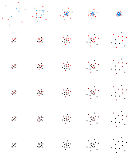

MAP
ゼビウス MAP
 | 新ファイル名 | 旧ファイル名 | 内容 | File Size |  | Pixel Size |  | Offset |  | Padding |  | 区分 | 画像 | 作成時元画像
 |  |  |  | X | Y | X | Y | X | Y | X | Y
 | Xevious_BG_map.png | map.png | マップ | 1024 | 2048 | 1024 | 2048 | - | - | - | - | マップ１枚 | 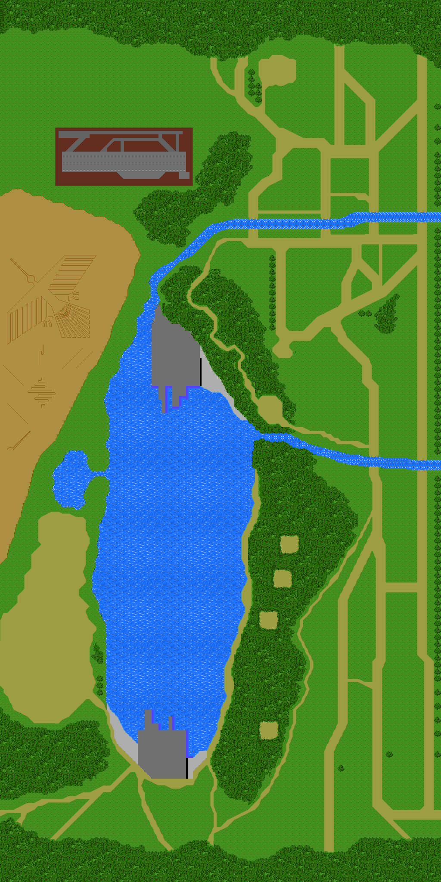 | X座標の読み込み位置を変化させてステージを構成

